Sheet2
承办2025年省职业院校技能大赛智能财税赛项宣传物料设计制作服务报价单（单位：元）
序号 | 项目 | 材质 | 尺寸（cm)/单位 | 数量 | 单价 | 合计 | 备注
1 | 实训室横幅 | 横幅 | 600*68 | 8
2 | 室外横幅 | 竖版横幅 | 2500*90 | 4
3 | 背景 | 桁架 | 800*400 | 1 |  |  | 须提供设计初样稿
4 | 机械楼门口宣传栏 | 写真 | 400*135 | 4 |  |  | 赛程公告、平面图、专业部介绍
5 | 引导牌 | 立屏展架 | 1.8*0.8 | 10 |  |  | 组别名称、道路指引
6 | 3个组别 | KT板 | 60*40 | 9 |  |  | 检录、抽签标识
7 | 手举牌（画面） | KT板 | 60*30 | 60
8 | 手举牌（杆子） | 塑料 | 120 | 10 |  |  | 据实结算
9 | 功能房标识 | 铜版纸 | A4 | 30 |  |  | 据实结算
10 | 机械楼1楼实训室插槽 | 亚克力 | 底板31*36*0.3亚克力喷印，面板31*20*0.2 | 3
11 | 机位号（岗位号） | 车贴 | 10*10 | 600 |  |  | 据实结算
12 | 桌贴（机位号） | 车贴 | 20*10 | 50 |  |  | 据实结算
13 | 手臂贴 | 车贴 | 8*8 | 200 |  |  | 据实结算
14 | 胸牌（工作证\参赛证） | 塑料+铜版纸 | B4 | 400 |  |  | 据实结算
15 | 车辆引导 | KT板+车贴 | 40*20 | 9 |  |  | 据实结算
16 | 指南 | 250g铜版纸+80g内芯双胶纸 | A4 | 300 |  |  | 须提供设计初样稿
17 | 提袋（含暗扣） | 内装（笔、本子） |  | 260 |  |  | 须提供设计初样稿
18 | 参赛队马甲 | 常规领+拉链 | L-XXXL | 250 |  |  | 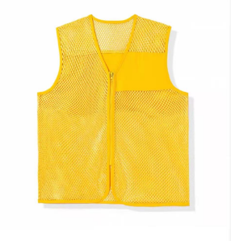 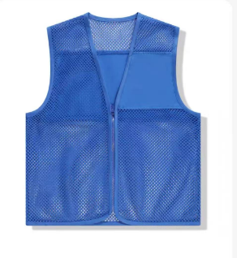 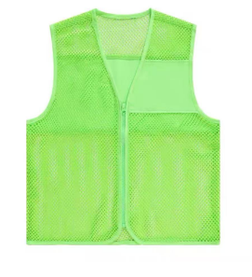
19 | 志愿者马甲 | 常规领+立领+拉链 | L-XXXL | 50 |  |  | 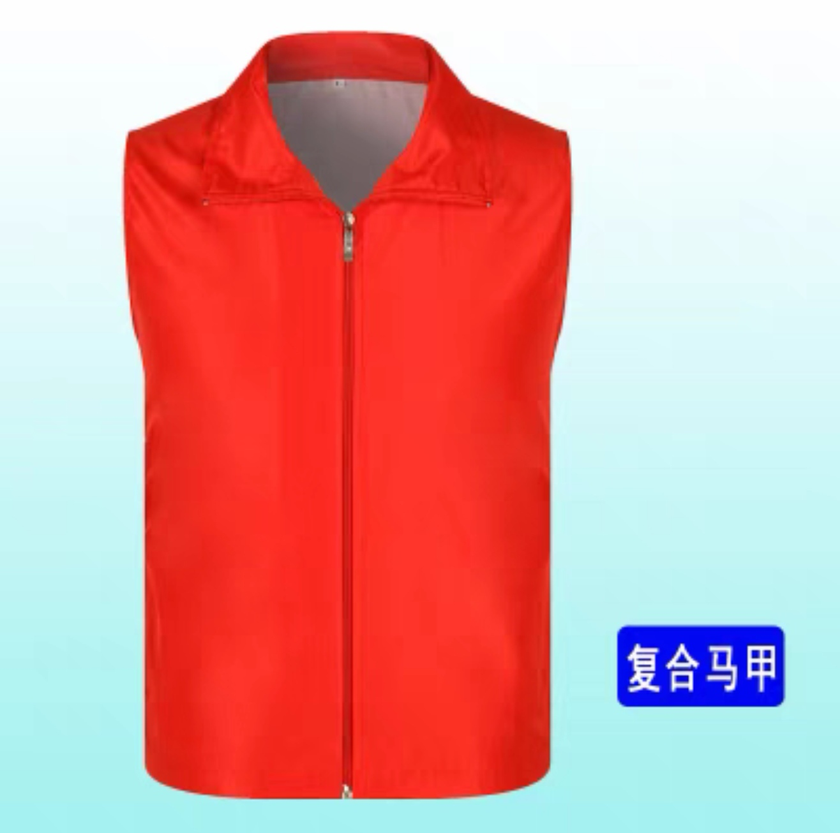
20 | 挡板 | KT+PVC底座 | 240*60+40*60*2 | 50 |  |  | 须提供设计初样稿
21 | 隔板 | KT+PVC底座 | 120*60+40*60 | 167 |  |  | 须提供设计初样稿
22 | 评分牌 | PVC+KT板 | 25*10 | 7
23 | 赛场用中性笔 | 笔 |  | 2
24 | 档案袋 | 牛卡纸，绕绳封口 | 侧宽8cm | 2
25 | 密封条 | 带背胶 | 23.5*5 | 0.5
26 | 颁奖用荣誉证书 | 精品特种纸 | 8K | 12
27 | 宣传栏 | PVC | 185*75 | 1
28 | 宣传栏 | PVC | 88*60 | 2
29 | 机械楼一楼卫生工具存放处 | KT板 | 140*90 | 2
30 | 视频图片拍摄，加剪辑短视频
合计总报价： |  |  |  |  |  | 0.00
投标单位： （盖章） 法定代表人或委托代理人： （签字或盖章） 联系电话： 日期： 年 月 日

